상품제안서
밸류엠 투명 맥세이프 보조배터리 5000mAh | 상품코드: F24406

 |  |  |  |  |  |  | 02-412-0044 | www.easy1.co.kr
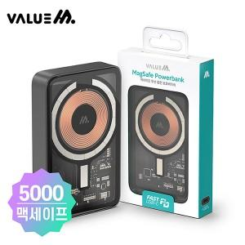

【상세/제작정보】 | 소재 : PU/PVC/PC/ETC 외 구성 : 보조배터리,종이케이스 인쇄사이즈 : 40*60mm

【인쇄/포장옵션】 | 레이저, 풀칼라 / 시판박스

【공급단가】 | 수량 | 100~ | 300~ | 500~ | 1,000~ | 3,000~
*VAT별도 | 단가 | 23,400원 | 23,040원 | 22,500원 | 21,600원 | 20,700원

【상품 URL】 | http://www.easy1.co.kr/src/goods_detail.php?gdno=24406

